商品信息
COCO Living Space｜洗漱台不锈钢牙刷架
来源：COCO_Living_Space_Shopee全量审计_持续更新.xlsx｜工作表：高销量商品｜Excel第32行｜商品ID：28009774700

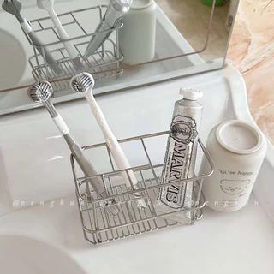
字段 | 内容 | 商品主图
序号 | 4
商品主图 | 见右侧嵌入主图
商品ID | 28009774700
商品中文名称 | 洗漱台不锈钢牙刷架
商品标题 | Stainless Steel Toothbrush Holder Home Bathroom Washstand Tooth Cup and Toothpaste Mouthwash Cup Rack
Shopee链接 | https://shopee.com.my/Stainless-Steel-Toothbrush-Holder-Home-Bathroom-Washstand-Tooth-Cup-and-Toothpaste-Mouthwash-Cup-Rack-i.115498741.28009774700
近月销量显示 | 47 Sold/Month
近月销量下限 | 47
列表价格显示 | RM15.37
列表最低价(MYR) | 15.37
列表评分 | 4.9
累计总销量显示 | 2k+ Sold
累计总销量下限 | 2,000
是否精确 | FALSE
详情价格显示 | RM15.37
详情价(MYR) | 15.37
详情评分 | 4.9
评论覆盖 | 51
好评主题 | 51
差评/风险主题 | 51
图片来源URL | https://down-my.img.susercontent.com/file/sg-11134201-7rdvr-lzls82vddtnmbf@resize_w320_nl.webp
1688链接 | https://detail.1688.com/offer/1047938273694.html?share_token=W30t7kC5lqXVBaGgOikFE5ROJ1DQCN76QZ9s0+XbG4muJZfxzWl9Dg%3D%3D&__share_id=c6f6e4fb-9c2e-4353-9f65-3300ea12c3c6&rpg-cnt=share.offerDetail&offerId=1047938273694&__zhi_token=bXC92QW30yaat&spm=a262eq.8992535%2F20260803.5103953.0&forcePC=1785753931608
颜色/规格 | 牙刷收纳置物架 一个装
长宽高 | 14.3cm/7.8cm/10cm
重量(g) | 230
单个成本 | 7.90
单个运费 | 2.00
国内段总价 | 9.90
国际头程
总成本估算
利润估算
预计毛利率估算
3个成本
3个运费
国内段总价2
国际头程2
总成本估算2
利润估算2
预计毛利率估算2
5个成本
5个运费
国内段总价3
国际头程3
总成本估算3
利润估算3
预计毛利率估算3
8个成本
8个运费
国内段总价4
国际头程4
总成本估算4
利润估算4
预计毛利率估算4

